Worksheet
Изображение* | ID | Код | Артикул* | Название товара* | Цена, руб.* | Наличие | Единица измерения | Ваш заказ | 0
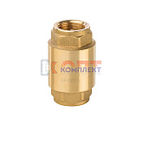 | 818929 | FIO-210001 | ZH673 | клапан обратный пруж. VR усиленый 1/2" с лат.серд. (20/160шт) | 359.24 руб. | -5 | шт |  | 0
 | 818930 | FIO-210002 | ZH674 | клапан обратный пруж. VR усиленый 3/4" с лат.серд. (12/96шт) | 534.30 руб. | 7 | шт |  | 0
 | 818931 | FIO-210003 | ZH675 | клапан обратный пруж. VR усиленый 1" с лат.серд. (8/64шт) | 793.24 руб. | 7 | шт |  | 0
 | 818932 | FIO-210004 | ZH676 | клапан обратный пруж. VR усиленый 1 1/4" с лат.серд. (4/40шт) | 1 234.54 руб. | 0 | шт |  | 0
 | 818933 | FIO-210005 | ZH677 | клапан обратный пруж. VR усиленый 1 1/2" с лат.серд. (2/32шт) | 1 794.37 руб. | 3 | шт |  | 0
 | 818934 | FIO-210006 | ZH678 | клапан обратный пруж. VR усиленый 2" с лат.серд. (2/32шт) | 2 804.61 руб. | 3 | шт |  | 0
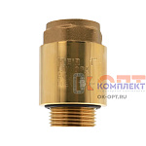 | 824526 | FIO-290004 | ZHM675 | клапан обратный пруж. с лат.серд. 1" НАР-ВН (для скважин) с доп. упл. (8/64шт) | 787.77 руб. | >50 | шт |  | 0
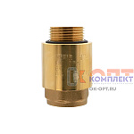 | 839444 | FIO-290005 | ZHM676 | клапан обратный пруж. VR усиленный с лат.серд. 1" ВН-НАР с доп. упл. (8/64шт) | 787.77 руб. | 0 | шт |  | 0

